soil
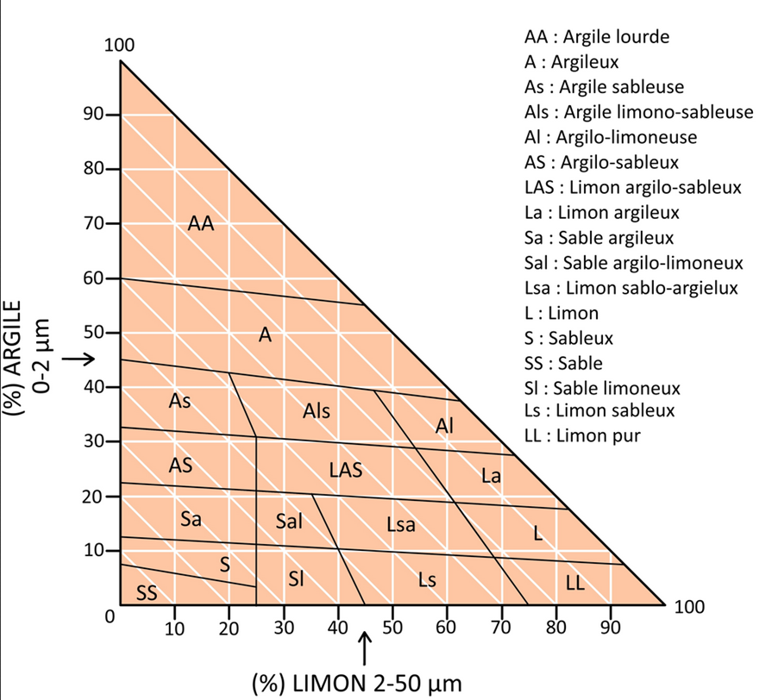
Nom de la parcelle* | Description sol | Profondeur du sol | Texture dominante du sol | Pierrosité du sol | Teneur en MO | pH sol | RU du sol | Fichier associé
LaMingue | argile à chailles | 1.2 | Lsa: Limon sablo-argileux | C:fréquent 5-15% | 2.8 | 6.5

